Projet_Agile
Kanban de Projet |  |  |  |  | Scrum de Projet :

Tâche 10
Tâche ...
Tâche 1
Tâche ...
Tâche ...
Tâche ...
Tâche ...
Team | A faire | En cours | Terminé |  | Scrum Master : | (nom) | Product Owner : | Pr Y.REGAD | Sprint : | Une semaine
Membre 1 |  | - Tâche 10 |  - Tâche 2 (OK)
Membre 2 |  |  |  |  | 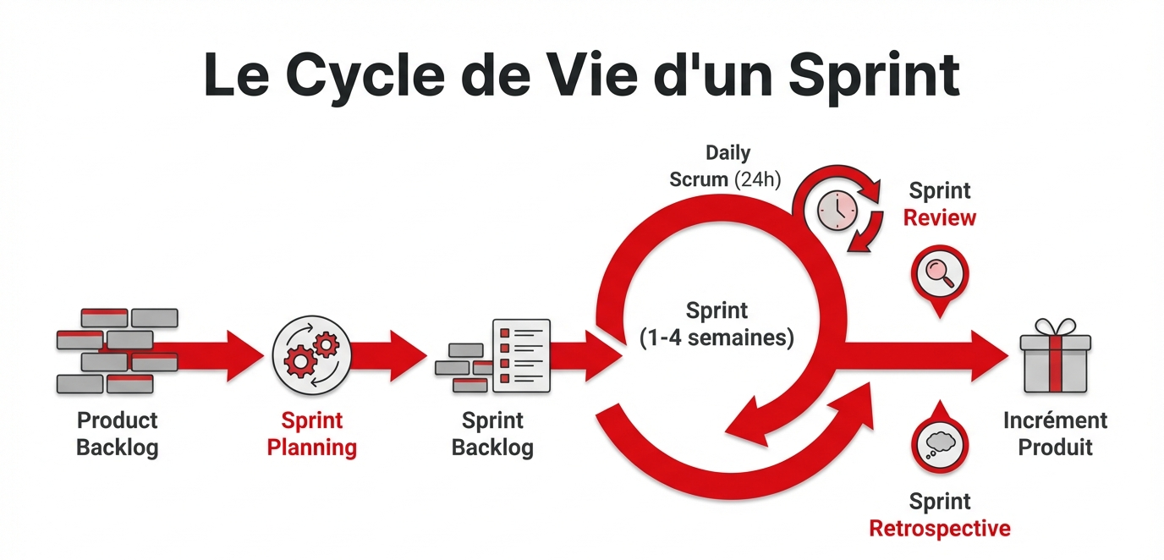
Tâche ...
Tâche ...
Membre 3
Tâche ...
Membre 4

 | Sprint Bachlog | Sprint Retrospective | Incrément Produit | Sprint Planning (sous forme d'une image)
Sprint 1 : de 12/2 à 28/2
Sprint 2 : de 01/3 à 7/3
Sprint 3: de 08/3 à 14/3
Sprint 4: de 15/3 à 24/3
Sprint 5: de 25/3 à 31/3
Le Product Backlog est défini dans la liste des tâches (voir l'onglet bleu ciel "Projet_Prédiction").
Sprint Backlog : sélection des tâches à réaliser pour le Sprint n (nème semaine).
Incrément produit : livrables ou tâches complétées à la fin du sprint.
Sprint Rétrospective : rapport du Sprint comprenant les changements, corrections, rectifications, conditions de travail de l'équipe, retours du client et suggestions d'amélioration pour optimiser le temps lors des prochains sprints.
Sprint Planning : planification hebdomadaire sous forme de diagramme de Gantt, reflétant l'avancement du Kanban.

Boite_à_Outils_Stratégique
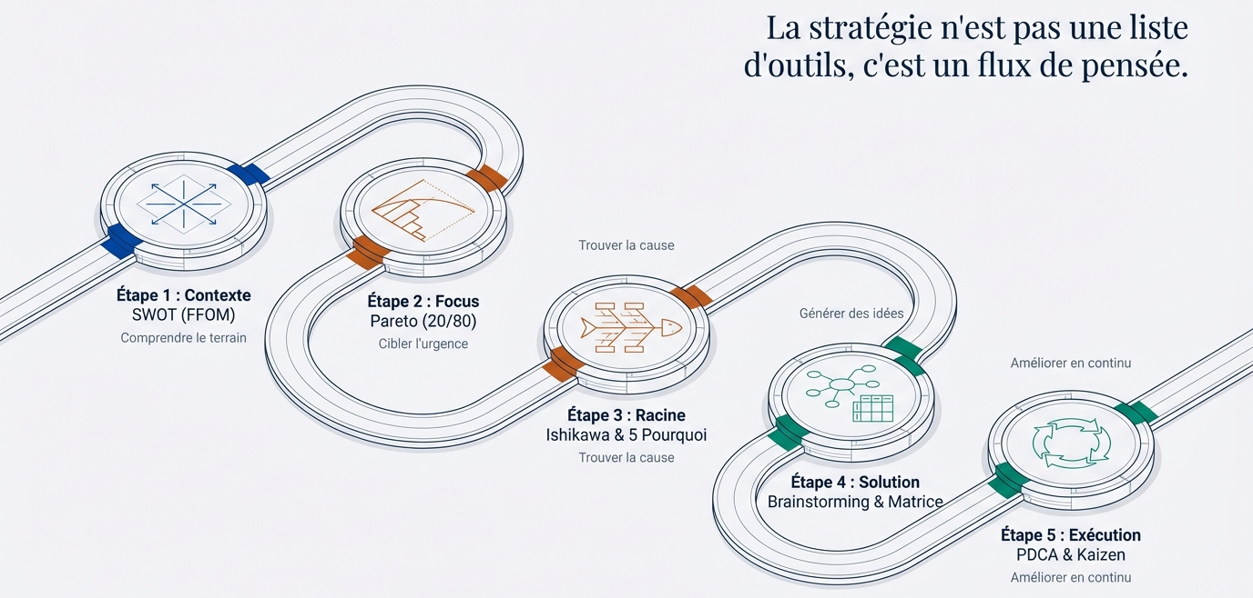


Chaque fois, nous utiliserons une méthode pour nous entraîner à la gestion par outil.

Etape 1
SWOT de l'éuipe :

Forces : |  |  | Opportunités :

Faiblesses |  |  | Menaces :

Etape 4
Brainstormings réalisés :

Brainstorming ID | Animateur | Idées Trouvées/traitées |  | Matrice Impact/Effet (ou Vote)
(1) Réunion de CdC (juste Exemple) |  |  |  | Idée/solution | Note/vote | Solutions retenues

(2) Réunion de Choix des logiciels (juste Exemple) |  |  |  | Idée/solution | Note/vote | Solutions retenues

Budget_Projet
Cette feuille sera utilisée pour notre 4D dans le cadre du BIM. Je vous transmettrai ultérieurement le tableau à compléter afin de l'intégrer dans ce fichier Excel. D'accord ?

Analyse_BIM
Cette section est consacrée à la clôture du projet, incluant la simulation des maquettes en parallèle de la planification, ainsi que l'estimation des risques, du budget et de l'avancement des travaux.

